المؤشرات الكلية

سوق العراق للاوراق المالية
جلسة الخميس 2025/10/16 |  |  |  | تقرير أسعار الأسهم المتداولة واخبار الشركات
الجلسة (185)

الاسهم المتداولة المدرجة و OTC |  |  | 389,132,130 |  |  | قيمة الأسهم المتداولة المدرجة و OTC |  | 938,503,233 |  |  | صفقات الشركات المدرجة وOTC | 917
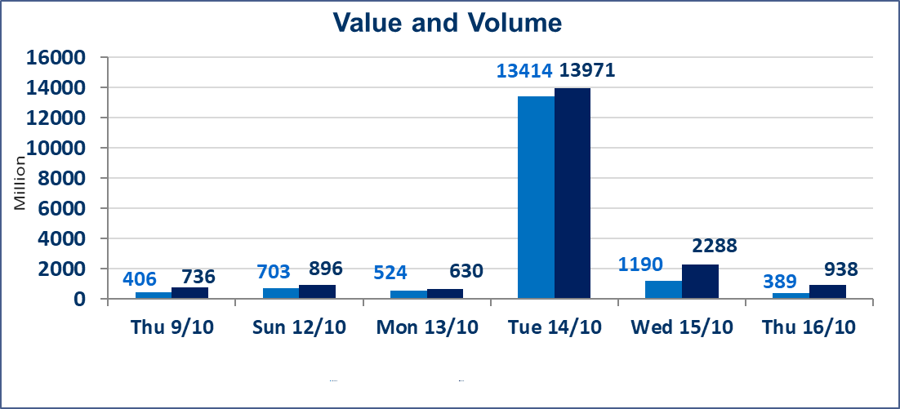
المؤشر60 ISX اليوم | 932.73 |  | نقطة |  |  | المؤشر15 ISX اليوم | 1111.81 | نقطة
المؤشر 60 ISX السابق | 935.98 |  | نقطة |  |  | المؤشر 15 ISX السابق | 1114.21 | نقطة
نسبة التغير | -0.35 |  | % |  |  | نسبة التغير | -0.22 | %
عدد النقاط | -3.25 |  | نقطة |  |  | عدد النقاط | -2.40 | نقطة

الشركات المدرجة | 104 | OTC | 11 | 115 |  | الشركات غير المتداولة المدرجة | 46 | OTC | 9 | 55
الشركات المتداولة | 44 | OTC | 1 | 45 |  | الشركات المرتفعة |  |  | 8
شركات الهيئة العامة |  |  |  | 4 |  | الشركات المنخفضة |  |  | 19
الموقوفة بقرار من هيأة الأوراق المالية |  |  |  | 10
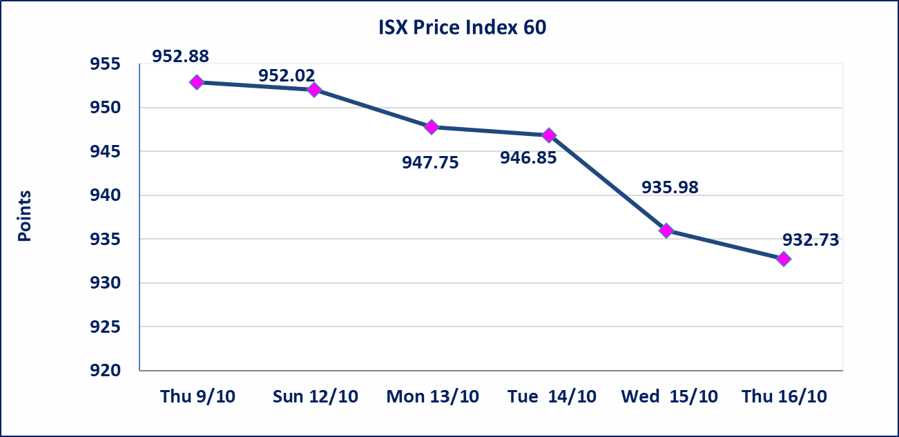
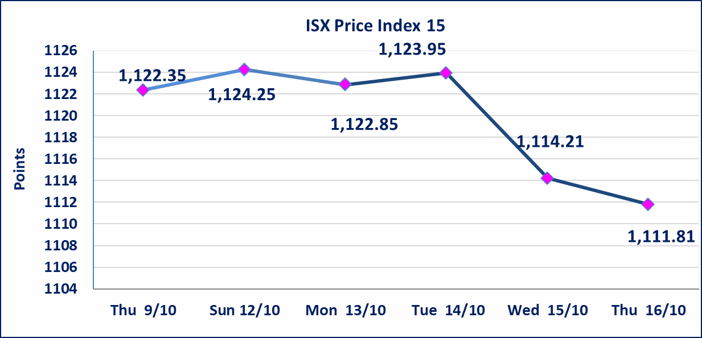

سندات الوطنية الاصدارية الثالثة | ايقاف التداول على سندات الوطنية الاصدارية الثالثة فئة (500,000) و فئة (1,000,000) اعتبارا من جلسة 2025/10/14.
الحد الأعلى والادنى للتغير في السعر | نسبة التغير في المنصة النظامية (15%)، نسبة التغير في المنصة الثانية (20%)، نسبة التغير في المنصة الثالثة (5%) إرتفاعاً وإنخفاضاً من سعر الاغلاق السابق.
Web site : www.isx-iq.net E-mail : info-isx@isx-iq.net |  |  |  |  | 07834000034 - 07711211522 : ص . ب :3607 العلوية الهاتف |  |  |  |  |  | بغداد /الكرادة/ قرب المسرح الوطني /مجاور مصرف الخليج التجاري

نسبة التغير
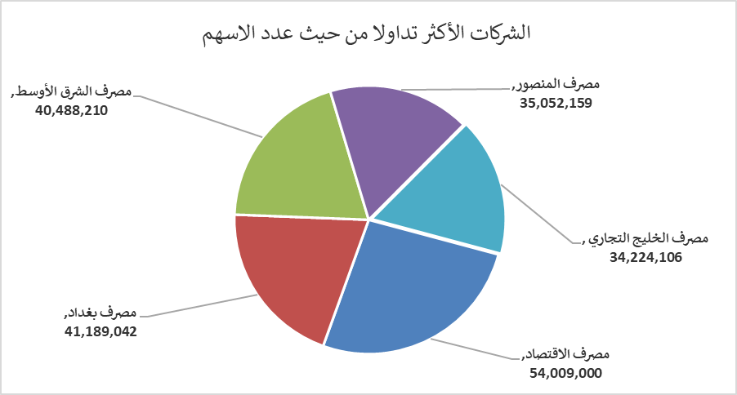
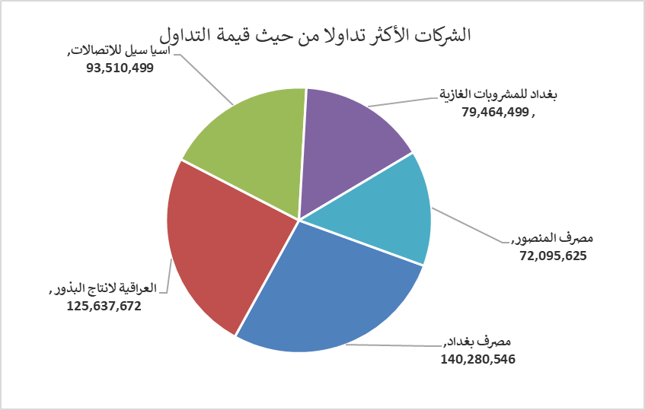
الشركات الأكثر ارتفاعاً وانخفاضاً

نسبة التغير لاسعار الاغلاق الاكثر ارتفاعاً |  |  |  | نسبة التغير لاسعار الاغلاق الاكثر انخفاضاً
اسم الشركة | اغلاق | التغير(%) | الاسهم المتداولة | اسم الشركة | اغلاق | التغير (%) | الاسهم المتداولة
العراقية لتصنيع التمور | 2.700 | 7.14 | 5,000 | مصرف عبر العراق للاستثمار | 0.260 | -7.14 | 382
نقل المنتجات النفطية | 1.600 | 4.58 | 6,163,270 | مصرف الموصل | 0.160 | -5.88 | 21,449,884
العراقية لانتاج البذور | 5.600 | 1.82 | 22,346,377 | مصرف نور العراق الاسلامي | 0.220 | -4.35 | 250,000
الفلوجة لانتاج المواد الانشائية | 3.540 | 0.85 | 4,744,692 | مدينة العاب الكرخ السياحية | 4.420 | -3.91 | 3,060,151
مصرف المنصور | 2.060 | 0.49 | 35,052,159 | مصرف اشور الدولي | 0.250 | -3.85 | 12,000,000

الشركات الاكثر نشاطا حسب الاسهم المتداولة (حجم التداول) |  |  |  | الشركات الاكثر نشاطا حسب القيمة المتداولة
اسم الشركة | اغلاق | التغير(%) | الاسهم المتداولة | اسم الشركة | اغلاق | التغير (%) | القيمة المتداولة
مصرف الاقتصاد | 0.230 | 0.00 | 54,009,000 | مصرف بغداد | 3.420 | -0.87 | 140,280,546
مصرف بغداد | 3.420 | -0.87 | 41,189,042 | العراقية لانتاج البذور | 5.600 | 1.82 | 125,637,672
مصرف الشرق الأوسط | 0.060 | 0.00 | 40,488,210 | اسيا سيل للاتصالات | 11.870 | 0.17 | 93,510,499
مصرف المنصور | 2.060 | 0.49 | 35,052,159 | بغداد للمشروبات الغازية | 4.540 | -0.44 | 79,464,499
مصرف الخليج التجاري | 0.300 | 0.00 | 34,224,106 | مصرف المنصور | 2.060 | 0.49 | 72,095,625

